現状コストⅠ
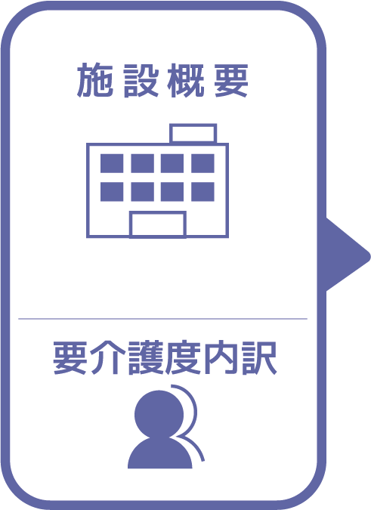
施設名 | うずまさ共生の郷
種類 | 特別養護老人ホーム
職員数（人） | 56
夜勤人数（人）/日 | 5
平均賃金/月 | ¥25
平均分単価（円） | ¥0
定員（人） | 80
Ⅰ Ⅱ（人） | 0
Ⅲ（人） | 26
Ⅳ（人） | 35
Ⅴ（人） | 19

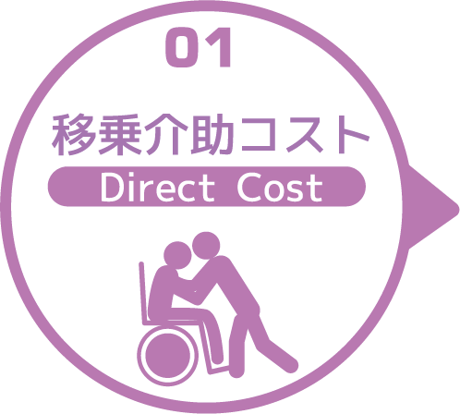
寝室 | 移乗介助対象者（人） | うち二人介助を要する対象者数（人） | のべ介助者数（人）/日 | 介助対象者一人当たりの所要時間（分） | 介助対象者一人当たりの移乗回数/日 | 必要コスト/月 | 必要コスト/年
 | 69 | 8 | 385 | 1 | 5 | ¥1,155 | ¥13,860
脱衣室 | 移乗介助対象者（人） | うち二人介助を要する対象者数（人） | のべ介助者数（人）/日 | 介助対象者一人当たりの所要時間（分） | 介助対象者一人当たりの移乗回数/日 | 必要コスト/月 | 必要コスト/年
 | 69 | 0 | 69 | 1 | 1 | ¥5,520 | ¥66,240
浴室 | 移乗介助対象者（人） | うち二人介助を要する対象者数（人） | のべ介助者数（人）/日 | 介助対象者一人当たりの所要時間（分） | 介助対象者一人当たりの移乗回数/日 | 必要コスト/月 | 必要コスト/年
 | 76 | 11 | 87 | 2 | 1 | ¥522 | ¥6,264
トイレ | 移乗介助対象者（人） | うち二人介助を要する対象者数（人） | のべ介助者数（人）/日 | 介助対象者一人当たりの所要時間（分） | 介助対象者一人当たりの移乗回数/日 | 必要コスト/月 | 必要コスト/年
 | 73 | 15 | 1056 | 2 | 12 | ¥211 | ¥2,534
 |  |  |  |  |  | コスト合計/月 | コスト合計/年
 |  |  |  |  |  | ¥7,408 | ¥88,898

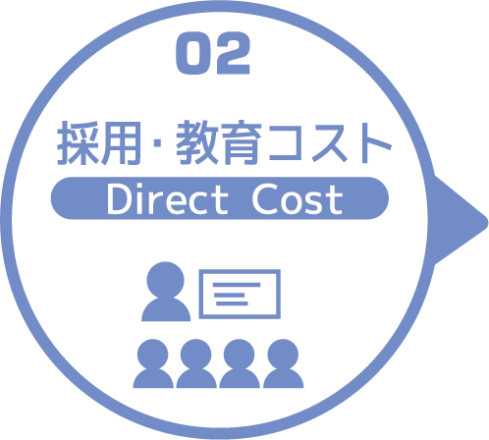
求人広告 | 一ヵ月あたり求人サイト掲載費用/月 | 掲載期間（月）/年 |  |  |  |  | 総コスト/年
 | ¥0 | 0 |  |  |  |  | ¥0
面接 | 一ヵ月あたり面接人数（人）/月 | 一人あたり平均面接時間（分） |  |  |  | 面接コスト/月 | 必要コスト/年
 | 1 | 60 |  |  |  | ¥6 | ¥72
新人研修（OJT） | 年間入社人数（人）/年 | 一人あたり研修担当職員数/人 | 一日あたり研修時間（分）/日 | 研修期間日数（日） |  | 研修コスト/入社一人 | 必要コスト/年
 | 9 | 2 | 180 | 1 |  | ¥36 | ¥324
外部研修 | 研修回数/年 | 平均参加費/回 |  |  |  |  | 必要コスト/年
 | 0 | ¥0 |  |  |  |  | ¥0
 |  |  |  |  |  | コスト合計/月 | コスト合計/年
 |  |  |  |  |  | ¥42 | ¥396

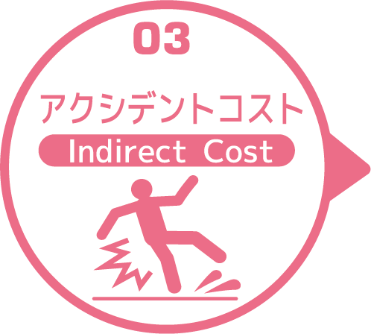
皮膚剥離 | 発生件数/月 | 一件あたり処置時間（分）/件 | 一件あたり報告書作成時間（分）/件 |  |  | 必要コスト/月 | 必要コスト/年
 | 0.9 | 5 | 2 |  |  | ¥1 | ¥8
褥瘡 | 発生件数/月 | 一件あたり処置時間（分）/件 | 一件あたり報告書作成時間（分）/件 |  |  | 必要コスト/月 | 必要コスト/年
 | 0.9 | 9 | 5 |  |  | ¥1 | ¥15
骨折 | 発生件数/月 |  | 一件あたり報告書作成時間（分）/件 |  |  | 必要コスト/月 | 必要コスト/年
 | 0.4 |  | 20 |  |  | ¥1 | ¥10
通院 | 発生件数/月 | 一件あたり通院介助時間（分）/件 | 一件あたり介助者数（人）/件 |  |  |  | 必要コスト/年
 | 0.5 | 60 | 2 |  |  |  | ¥6
入院 | 発生件数/年 | 一件あたり平均入院期間（日）/件 |  |  |  |  | 損失コスト/年
 | 5 | 28 |  |  |  |  | ¥1,624,000
 |  |  |  |  |  | コスト合計/月 | コスト合計/年
 |  |  |  |  |  | ¥3 | ¥1,624,038

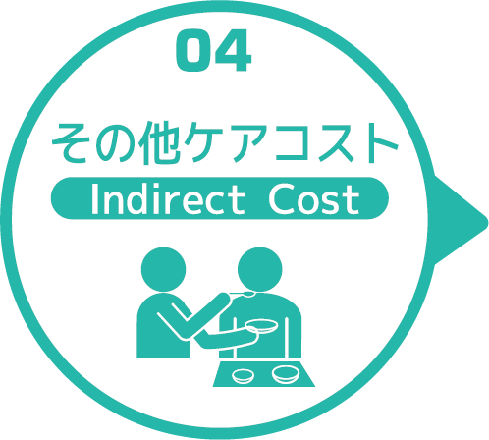
オムツコスト （パッド含む） | オムツ使用者（人） | 一日あたり総使用枚数/(人) | 一枚あたりオムツ単価/枚 |  |  | 必要コスト/月 | 必要コスト/年
 | 68 | 378 | ¥35 |  |  | ¥26,989,200 | ¥323,870,400
オムツ交換コスト | 介助が必要な対象者（人） | うち二人介助を要する対象者（人） | のべ介助者数（人）/日 | 介助対象者一人当たりの介助所要時間（分） | 介助対象者一人当たりの交換回数/日 | 必要コスト/月 | 必要コスト/年
 | 68 | 10 | 468 | 3 | 6 | ¥4,212 | ¥50,544
食事介助コスト | 介助が必要な対象者（人） | 食事介助に付くスタッフ（人）/回 |  | 介助対象者一人当たりの介助所要時間（分） | 介助対象者一人当たりの介助回数/日 | 必要コスト/月 | 必要コスト/年
 | 21 | 51 |  | 35 | 3 | ¥16,065 | ¥192,780
 |  |  |  |  |  | コスト合計/月 | コスト合計/年
 |  |  |  |  |  | ¥27,009,477 | ¥324,113,724
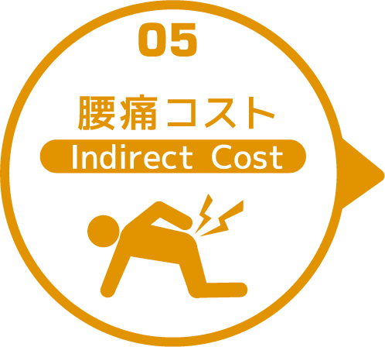

 | 介護職員数 | 年間サービス活動収益（売上） | 人件費率 | 腰痛保持率 | 低下能力係数 |  | 損失コスト
 | 56 | ¥338,720,000 | 65% | 0% | 7% |  | ¥0

 |  |  |  |  |  | 月間総コスト | 年間総コスト
 |  |  |  |  |  | ¥27,016,929.89 | ¥325,827,057

